Pruebas_unitarias
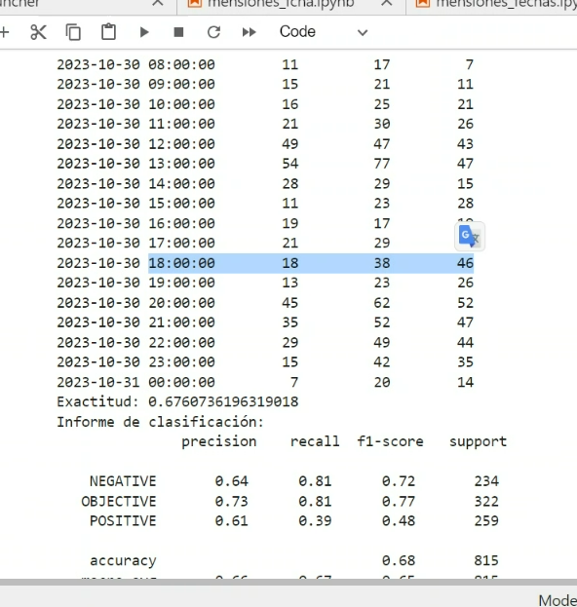
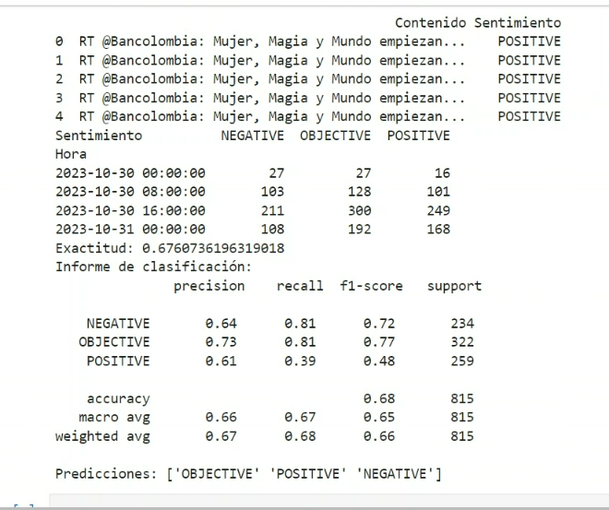
Plantilla Plan de Pruebas

INICIATIVA | GUR
ALCANCE | Validar mediante pruebas técnicas y funcionales en BanReputation que realice prediccion de la imagen del grupo Bancolombia en redes sociales, basado en la informacion historica que el modelo va aprendiendo. 1) Cualquier otra validación no incluida en el alcance y diseño de los casos de prueba. 2) Validar transacciones o funcionalidades no mencionadas en el alcance y modelamiento de seguridad. 3) No se realizaran pruebas de performance y rendimiento por cantidad de datos.
ESTRATEGIA | Se obtienen los datos de un archivo en excel y se guarda como cvs y se ahí se alimenta nuestra modelo, para predecir el comportamiento de imagen y Reputacion del grupo bancolombia en las redes sociales. Los datos obtenidos son etiquetados con sentimiento (Positivo, Negativos y Neutral), el modelo nos predice un rango de 32 | I | R | RT
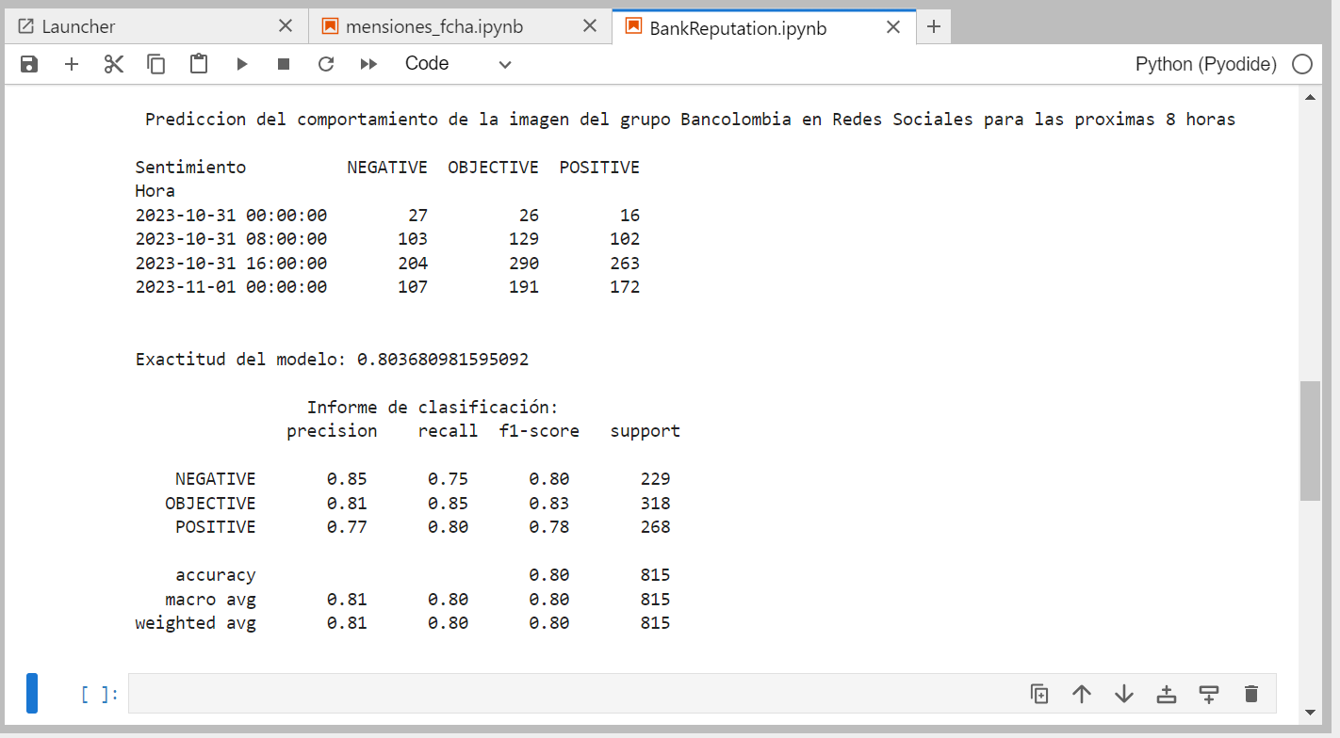

 | Se cambian datos y se cambia la periodicidad de prediccion

